紹介状
 |  |  |  |  |  |  |  |  | 診療情報提供書 |  |  |  |  |  |  |  |  |  |  |  |  |  | ≪ 紹 介 状 ≫
 |  |  |  |  |  |  |  |  | 診療予約依頼書

紹介先医療機関名 |  |  |  |  |  |  |  |  |  |  |  |  |  |  |  |  |  |  | 令和 |  |  | 年 |  | 月 |  | 日
公立大学法人福島県立医科大学 |  |  |  |  |  |  |  | 御中
会津医療センター附属病院 |  |  |  |  |  |  |  |  |  |  |  |  |  |  |  | 紹介元医療機関名：
〒969-3492 福島県会津若松市河東町谷沢字前田21番地の２
患者支援センター地域医療連携 |  |  |  |  |  |  |  |  |  |  |  |  |  |  |  | 住 所：
TEL：０２４２－７５－３４０８、FAX：０２４２－７５－３４０９ |  |  |  |  |  |  |  |  |  |  |  |  |  |  |  | 電話番号：
 |  |  |  |  |  |  |  |  |  |  |  |  |  |  |  | Ｆ Ａ Ｘ：
担当医 |  |  |  |  |  | 科 |  |  |  |  |  | 先生 |  |  |  | 医 師 名：

ｼｰﾄが「紹介状」と「患者様用」の２つがありますが、「紹介状」の方へ入力してください。
その内容が「患者様用」に引用されます。
着色部分は選択式になっていますので、御留意ください。
希望受診日 |  |  |  | 令和 |  |  |  | 年 |  | 月 |  |  | 日 | （ |  |  | ） |  |  |  |  |  | 時頃 来院予定

フリガナ |  |  |  |  |  |  |  |  |  |  |  |  |  |  | 生年月日
氏 名 |  |  |  |  |  |  |  |  |  |  | （ |  |  | ） |  |  |  | 年 |  |  | 月 |  | 日 | （ |  | 歳 | ）
ご 住 所 | 〒 |  |  | － |  |  |  |  | 電話（固定） |  |  |  |  |  |  | － |  |  | － |  |  |  |  | 当院受診歴
 |  |  |  |  |  |  |  |  | 電話（携帯） |  |  |  |  |  |  | － |  |  | －

保 険 者 番 号 |  |  |  |  |  |  |  | 記 号 ・ 暗 号 |  |  |  |  |  |  |  |  |  |  |  | 資 格 取 得
 |  |  |  |  |  |  |  |  |  |  |  |  |  |  |  |  |  |  |  |  |  |  | 年 |  | 月 |  |  | 日
公 費 負 担 番 号 |  |  |  |  |  |  |  | 受 給 者 番 号 |  |  |  |  |  |  |  |  |  |  |  | 有 効 期 限
 |  |  |  |  |  |  |  |  |  |  |  |  |  |  |  |  |  |  |  |  |  |  | 年 |  | 月 |  |  | 日
 |  |  |  |  |  |  |  |  |  |  |  |  |  |  |  |  |  |  |  |  |  |  |  |  |  |  |  | ※ 保険証番号は保険証のコピーの添付でも結構です。
疾 病 名
紹介目的 |  |  |  |  | 入 院 |  |  |  | 転 院 |  |  | 精 査 |  |  |  | 検査依頼（ |  |  |  |  |  |  | ） | 造影（ | 有 | ・ | 無 | ） | ← 造影の有無の○にお使いください。
 |  |  |  |  | その他 |  | （ |  |  |  |  |  |  |  |  |  |  |  |  |  |  |  |  |  |  |  |  | ）
セルの中で強制的に改行が必要な場合は、Ａltキーを押しながら改行キーを押してください。
既往歴及び 家 族 歴
症状経過 治療経過 検査結果
現在の処方
備考
参考資料 |  | （ | 有 | ・ | 無 | ） |  | Ｘ線フィルム ・ ＣＤ ・ 心電図記録 ・ 検査記録（その他 |  |  |  |  |  |  |  |  |  |  |  |  |  |  |  |  |  |  |  | ）

 |  |  |  |  |  |  |  |  |  |  |  |  |  |  |  |  |  |  |  |  | ← 参考資料の○にお使いください。 |  |  |  |  |  |  |  |  | 枠の中は、変更しないでください。

 |  |  |  |  |  |  |  |  |  |  |  |  |  |  |  |  |  |  |  |  |  |  |  |  |  |  |  |  |  |  |  | 明治
 |  |  |  |  |  |  |  |  |  |  |  |  |  |  |  |  |  |  |  |  |  |  |  |  |  |  |  |  |  |  |  | 大正
 |  |  |  |  |  |  |  |  |  |  |  |  |  |  |  |  |  |  |  |  |  |  |  |  |  |  |  |  |  |  | 昭和 | 昭和 | 午前 | 男 | あ り | 本人
 |  |  |  |  |  |  |  |  |  |  |  |  |  |  |  |  |  |  |  |  |  |  |  |  |  |  |  |  |  |  | 平成 | 平成 | 午後 | 女 | な し | 家族
 |  |  |  |  |  |  |  |  |  |  |  |  |  |  |  |  |  |  |  |  |  |  |  |  |  |  |  |  |  | 令和 | 令和 | 令和

患者様用
 |  |  |  |  |  |  |  |  |  | 診療情報提供書 |  |  |  |  |  |  |  |  |  |  |  |  |  |  | ≪ 患 者 様 用 ≫ |  |  |  |  |  |  |  | 明治
 |  |  |  |  |  |  |  |  |  | 診療予約依頼書 |  |  |  |  |  |  |  |  |  |  |  |  |  |  |  |  |  |  |  |  |  |  | 大正
 |  |  |  |  |  |  |  |  |  |  |  |  |  |  |  |  |  |  |  |  |  |  |  |  |  |  |  |  |  |  |  |  | 昭和
紹介先医療機関名 |  |  |  |  |  |  |  |  |  |  |  |  |  |  |  |  |  |  |  | 令和 | 0 |  | 年 | 0 |  | 月 | 0 |  | 日 |  |  |  | 平成 | 午前
公立大学法人福島県立医科大学 |  |  |  |  |  |  |  |  | 御中 |  |  |  |  |  |  |  |  |  |  |  |  |  |  |  |  |  |  |  |  |  |  | 令和 | 令和
会津医療センター附属病院 |  |  |  |  |  |  |  |  |  |  |  |  |  |  |  |  | 紹介元医療機関名： |  | 0
〒969-3492 福島県会津若松市河東町谷沢字前田21番地の２
患者支援センター地域医療連携 |  |  |  |  |  |  |  |  |  |  |  |  |  |  |  |  | 住 所： |  | 0
TEL：０２４２－７５－３４０８、FAX：０２４２－７５－３４０９ |  |  |  |  |  |  |  |  |  |  |  |  |  |  |  |  | 電話番号： |  | 0
 |  |  |  |  |  |  |  |  |  |  |  |  |  |  |  |  | Ｆ Ａ Ｘ： |  | 0
担当医 |  | 0 |  |  |  |  | 科 | 0 |  |  |  |  | 先生 |  |  |  | 医 師 名： |  | 0

希望受診日 |  |  |  |  | 令和 |  | 0 |  | 年 | 0 | 月 | 0 |  | 日 | （ | 0 |  | ） | 0 |  |  | 0 |  |  | 時頃 来院予定

フリガナ |  |  | 0 |  |  |  |  |  |  |  |  |  |  |  |  | 生年月日
氏 名 |  |  | 0 |  |  |  |  |  |  |  |  | （ | 0 |  | ） | 0 |  | 0 | 年 | 0 |  | 月 | 0 |  | 日 | （ | 0 |  | 歳 | ）
ご 住 所 |  |  | 〒 | 000 | － | 0000 |  |  |  | 電話（固定） |  |  |  |  |  |  | － |  |  | － |  |  |  |  |  | 当院受診歴
 |  |  |  |  |  |  |  |  |  | 電話（携帯） |  |  |  |  |  |  | － |  |  | －
 |  |  | 0 |  |  |  |  |  |  |  |  |  |  |  |  |  |  |  |  |  |  |  |  |  |  | 0
保 険 者 番 号 |  |  |  |  |  |  |  |  | 記 号 ・ 暗 号 |  |  |  |  |  |  |  |  | 0 |  |  | 資 格 取 得
0 |  |  |  |  |  |  |  |  | 0 |  |  |  |  |  |  |  |  |  |  |  | 0 |  | 0 |  | 年 | 0 |  | 月 | 0 |  | 日
公 費 負 担 番 号 |  |  |  |  |  |  |  |  | 受 給 者 番 号 |  |  |  |  |  |  |  |  |  |  |  | 有 効 期 限
 |  |  |  |  |  |  |  |  |  |  |  |  |  |  |  |  |  |  |  |  | 0 |  | 0 |  | 年 | 0 |  | 月 | 0 |  | 日
 |  |  |  |  |  |  |  |  |  |  |  |  |  |  |  |  |  |  |  |  |  |  |  |  |  |  |  |  |  |  | ※ 保険証番号は保険証のコピーの添付でも結構です。

会津医療センター附属病院について
質の高い医療を行うことを目的に、厚生労働省は医療機関の役割分担を進めています。当医療センター附属病院は、地域の医療機関と連携しながら高度かつ専門的な医療を行う病院となっており、専門的検査・治療が終わりましたら、地域の医療機関（かかりつけ医等）をご紹介させていただくこととなりますので、ご理解とご協力をお願いいたします。

 |  |  |  |  |  |  |  |  |  | 当日ご持参いただく物

 | ・保険証、高齢受給者証（該当する方）
 | ・診療情報提供書（紹介状） |  |  |  |  |  |  |  |  |  |  |  | 「総合受付」窓口（１番窓口）に提出してください。
 | ・診察券（以前に当院を受診されたことがある方）
 | ・おくすり手帳
 |  |  |  |  |  |  |  |  |  |  |  |  |  |  |  | 【交通案内】
 |  |  |  |  |  |  |  |  |  |  |  |  |  |  |  |  | 公共交通機関で
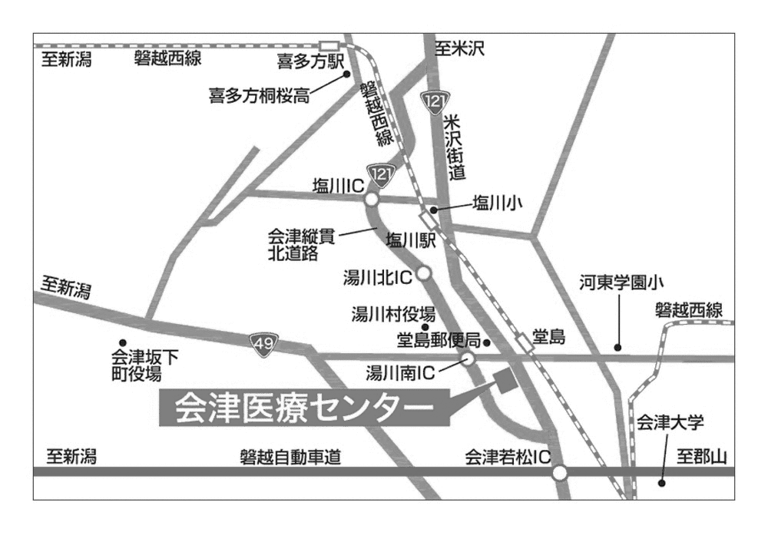
 |  |  |  |  |  |  |  |  |  |  |  |  |  |  |  |  | ・ＪＲ磐越西線 会津若松駅 → 堂島駅（所要時間６分）
 |  |  |  |  |  |  |  |  |  |  |  |  |  |  |  |  | 喜多方駅 → 堂島駅（所要時間20分）
 |  |  |  |  |  |  |  |  |  |  |  |  |  |  |  |  | ※ 堂島駅からは徒歩約10分です。堂島駅に停車しない
 |  |  |  |  |  |  |  |  |  |  |  |  |  |  |  |  | 列車もありますので、時刻表を御確認下さい。

 |  |  |  |  |  |  |  |  |  |  |  |  |  |  |  |  | ・バス（会津バス）
 |  |  |  |  |  |  |  |  |  |  |  |  |  |  |  |  | 会津若松駅・駅前バスターミナルより乗車
 |  |  |  |  |  |  |  |  |  |  |  |  |  |  |  |  | → 会津医療センターにて下車（所要時間約13分）
 |  |  |  |  |  |  |  |  |  |  |  |  |  |  |  |  | 喜多方駅・喜多方営業所より乗車
 |  |  |  |  |  |  |  |  |  |  |  |  |  |  |  |  | → 会津医療センターにて下車（所要時間約28分）
 |  |  |  |  |  |  |  |  |  |  |  |  |  |  |  |  | 坂下営業所より乗車（会津坂下駅からは仲町停留所が最寄）
 |  |  |  |  |  |  |  |  |  |  |  |  |  |  |  |  | → 会津医療センターにて下車（所要時間約25分）

 |  |  |  |  |  |  |  |  |  |  |  |  |  |  |  |  | お車で
 |  |  |  |  |  |  |  |  |  |  |  |  |  |  |  |  | ・会津若松駅から約10分
 |  |  |  |  |  |  |  |  |  |  |  |  |  |  |  |  | ・会津若松ICから約５分
 |  |  |  |  |  |  |  |  |  |  |  |  |  |  |  |  | ・会津若松市街地方面からは、会津縦貫北道路に乗らずに121
 |  |  |  |  |  |  |  |  |  |  |  |  |  |  |  |  | 号線を北に
 |  |  |  |  |  |  |  |  |  |  |  |  |  |  |  |  | ・喜多方市方面からは、会津縦貫北道路湯川南ICを下りて東へ

